資料1
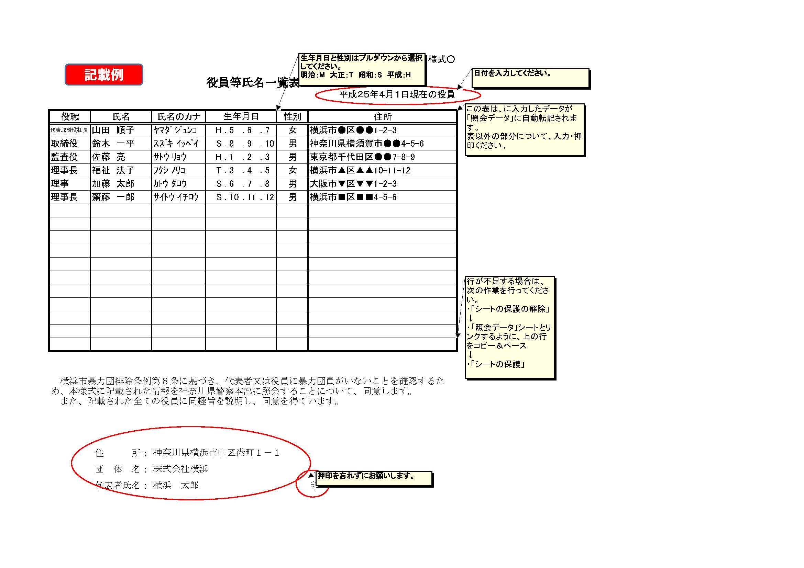
資料１
役員等氏名一覧表

 |  |  |  |  |  |  |  | 令和 年 月 日現在の役員
役職 | 氏名 | 氏名のカナ | 生年月日 |  |  |  | 性別 | 住所
 |  |  |  | ． | ． | ．
 |  |  |  | ． | ． | ．
 |  |  |  | ． | ． | ．
 |  |  |  | ． | ． | ．
 |  |  |  | ． | ． | ．
 |  |  |  | ． | ． | ．
 |  |  |  | ． | ． | ．
 |  |  |  | ． | ． | ．
 |  |  |  | ． | ． | ．
 |  |  |  | ． | ． | ．
 |  |  |  | ． | ． | ．
 |  |  |  | ． | ． | ．
 |  |  |  | ． | ． | ．
 |  |  |  | ． | ． | ．
 |  |  |  | ． | ． | ．
 |  |  |  | ． | ． | ．
 |  |  |  | ． | ． | ．

横浜市暴力団排除条例第８条に基づき、代表者又は役員に暴力団員がいないことを確認するため、本様式に記載された情報を神奈川県警察本部に照会することについて、同意します。 また、記載された全ての役員に同趣旨を説明し、同意を得ています。

 | 住 所：
 | 団 体 名：
 | 代表者職氏名： |  |  |  |  |  |  | 印

資料3
資料３
 | 誓約書
 |  | 令和 | 年 | 月 | 日
横浜市長
 | 所在地 | 0

 | 法人名 | 0

 | 代表者職氏名 | 0 |  |  |  | 印

申請者（別紙に記載する役員等を含む）が下記のいずれにも該当しないことを誓約します。

 | 記

１、成年被後見人または被保佐人
２、生活保護法、児童福祉法、老人福祉法、身体障害者福祉法又は社会福祉法の規定に違反して刑に処せられ、その執行を終わり、又は執行を受けることがなくなるまでの者
３、禁錮以上の刑に処せられ、その執行を終わり、又はその執行を受けることがなくなるまでの者
４、横浜市暴力団排除条例（平成23年横浜市条例第51号）第２条第３号に定める暴力団員、同条第４号に定める暴力団員等、又は同条第５号に定める暴力団経営支配法人役員等
５、破産者で復権を得ない者
６、暴力団員による不当な行為の防止等に関する法律、暴力行為等処罰に関する法律に関する法律、刑法第204条、刑法第206条、刑法第208条、刑法第208条の３、刑法第222条、刑法第247条に違反したことにより、罰金の刑に処せられ、その執行を終わり、又はその執行を受けることがなくなった日から起算して２年を経過しない者
７、市税等の滞納があること

資料７
記載例
資料７ 職員配置の考え方等について
 | 施設所在区 | 法人名 | 保育園名（仮称） | 保育責任予定者の退職理由など （これまで勤務されたすべての保育施設・事業所について記載してください） | 保育責任予定者の選定理由 | 配置換えの異動に伴う 既存園の利用者へのケア （既存園から保育責任者を選定する事業者のみ） | 法人本部のサポート体制
1 | ●●区 | （株）●● | ●●保育園 | 保育責任予定者のこれまでの職歴について、退職の理由について個々に記載お願いします。 ※記載できる範囲で構いませんが、「一身上の都合」等、理由がわからないものは不可 （例）●●保育園 親の介護により退職 | これまでの保育士経験等を記載いただき、保育責任予定者の選定理由を具体的に記載ください。 | 新設園への職員配置に伴い既存園からの配置換えも発生する場合は、既存園への影響等はあるのかなど既存園への配慮を視点に記載ください。 また、この配置換えに伴い利用者への影響、対応についても記載ください。 | 保育運営開始後の職員サポート体制について記載ください。 （例）・定期的な●●研修の実施 →具体的内容も記載 ・週１回以上本部職員が巡回
 | 区 | 0 | 0

資料８
資料８
 | 勤務予定表

月間
 |  |  |  |  |  |  |  |  |  |  |  |  |  |  |  |  |  |  |  |  |  |  |  |  |  |  |  |  |  |  |  |  | 合計
 | 常勤・ 非常勤 | 1日 | 2日 | 3日 | 4日 | 5日 | 6日 | 7日 | 8日 | 9日 | 10日 | 11日 | 12日 | 13日 | 14日 | 15日 | 16日 | 17日 | 18日 | 19日 | 20日 | 21日 | 22日 | 23日 | 24日 | 25日 | 26日 | 27日 | 28日 | 29日 | 30日 | 31日 | 勤務日数 | 勤務時間
保育責任者（氏名）
 |  |  |  |  |  |  |  |  |  |  |  |  |  |  |  |  |  |  |  |  |  |  |  |  |  |  |  |  |  |  |  |  | 日 | 時間
保育従事者（氏名）

※未定者分は職員A・職員B等記載ください。

1日あたり（平日） |  | 午前 |  |  |  |  |  |  |  |  |  |  |  | 午後
 |  | 7 |  | 8 |  | 9 |  | 10 |  | 11 |  | 12 |  | 1 |  | 2 |  | 3 |  | 4 |  | 5 |  | 6 |  | 7 |  | 8 |  | 9
保育責任者（氏名）

保育従事者（氏名）

1日あたり（土曜日） |  | 午前 |  |  |  |  |  |  |  |  |  |  |  | 午後
 |  | 7 |  | 8 |  | 9 |  | 10 |  | 11 |  | 12 |  | 1 |  | 2 |  | 3 |  | 4 |  | 5 |  | 6 |  | 7 |  | 8 |  | 9
保育責任者（氏名）

保育従事者（氏名）

資料10
資料10
横浜市小規模保育事業
連携施設設定に関する計画書

１概要
施設名称 |  |  |  |  | 定員構成 | 0歳 | 1歳 | 2歳 | 合計
所在地
１ 小規模保育事業と連携先の位置関係がわかる地図【地図を添付】 ※小規模保育事業を中心とし、全ての連携先が入るようにしてください。 ・連携先は「連携先の状況」に記載されている番号で表してください。 例：関内保育園は「１」で地図に記載します。 全ての連携先の距離を記載してください。

２連携先の状況
 | 種別 | 施設名 | 所在地 | 整備予定地までの距離 | 連携内容 |  |  |  | 進捗状況★
 |  |  |  |  | 保育内容の支援 | 代替保育 | 卒園後の受入れ
 |  |  |  |  |  |  |  | 人数
1
2
3
4
5
6
 | ※協定書又は同意書を締結している場合は添付すること |  |  |  | 合計 |  |  | 人
★進捗状況ステータス
（次の中から選択してください）
・調整済（協定書又は同意書を締結している状態）
・調整中（連携条件など具体的な内容について調整を行っている状態）
・今後調整（具体的な調整ができていない状態（挨拶程度））
・未実施（希望する園に対して挨拶を今後行う状態）

3 | 活動状況
申請時の連携先確保に向けた取り組み状況（いつ・どこで・誰とがわかるようにしてください）
日付 |  | 活動内容

 | ※行が足りない場合は追加してください。

連携施設設定で重要視していること

 | 保育所 | 調整済
 | 幼稚園 | 調整中
 | こども園 | 今後調整
 |  | 未実施

資料13,14
資料13 |  | 決算報告書チェックリスト

 | 法人名

 |  |  |  |  | 旧 |  |  |  |  |  | 新
 |  |  |  | ○年度 |  |  |  | ○年度 |  | ○年度
 |  |  |  | （第 |  |  | 期） | （第 | 期） | （第 |  | 期）
 | 貸借対照表

 | 損益計算書

 | 販売費、一般管理費内訳書

 | 株主資本等変動計算書

 | 製造原価報告書

 | 人員表（資料９）

 | 財産目録

 | キャッシュフロー計算書

 | 売掛金（未収入金）の内訳書

 | 借入金及び支払利息の内訳書

 | 役員報酬手当及び人件費の内訳書

 | 地代家賃等の内訳書

 | 備考

資料14
人員表
資料15
収支
計画書
報告書
報告書
決算
報告書
資料13
チェック
リスト
古いものから順に、
年度ごとに両面印刷で提出してください。
添付項目 No.27ー28
旧
 | ※添付資料の綴じ方

資料14 |  | 人員表

 | 法人名 | 0
 |  | 第 | 0 |  | 期
 |  |  |  | 年 |  | 月～ |  |  | 年 |  | 月決算
 |  | 常勤役員 |  | 常勤従業員 |  |  | 非常勤従業員
 | 月
 | 月
 | 月
 | 月
 | 月
 | 月
 | 月
 | 月
 | 月
 | 月
 | 月
 | 月
 | 合計 | 人 |  | 人 |  |  | 人 |  | 0Ｈ

（注１）人員は各月末の在籍数を記入してください。
ただし、非常勤従業員（パート、アルバイト）数は、１日８時間とした場合の
１日あたりの平均延べ人数を記入してください。
計算方法がわからない場合には、各月の欄に延べ人数、延べ労働時間を
記入してください。
（注２）外注費で処理している人員（派遣社員等）は除外してください。

資料14 |  | 人員表

 | 法人名 | 0
 |  | 第 | 0 |  | 期
 |  | 平成 |  | 年 |  | 月～ |  | 平成 | 年 |  | 月決算
 |  | 常勤役員 |  | 常勤従業員 |  |  | 非常勤従業員
 | 月
 | 月
 | 月
 | 月
 | 月
 | 月
 | 月
 | 月
 | 月
 | 月
 | 月
 | 月
 | 合計 | 人 |  | 人 |  |  | 人 |  | 0Ｈ

（注１）人員は各月末の在籍数を記入してください。
ただし、非常勤従業員（パート、アルバイト）数は、１日８時間とした場合の
１日あたりの平均延べ人数を記入してください。
計算方法がわからない場合には、各月の欄に延べ人数、延べ労働時間を
記入してください。
（注２）外注費で処理している人員（派遣社員等）は除外してください。

資料14 |  | 人員表

 | 法人名 | 0
 |  | 第 | 0 |  | 期
 |  | 平成 |  | 年 |  | 月～ |  | 平成 | 年 |  | 月決算
 |  | 常勤役員 |  | 常勤従業員 |  |  | 非常勤従業員
 | 月
 | 月
 | 月
 | 月
 | 月
 | 月
 | 月
 | 月
 | 月
 | 月
 | 月
 | 月
 | 合計 | 人 |  | 人 |  |  | 人 |  | 0Ｈ

（注１）人員は各月末の在籍数を記入してください。
ただし、非常勤従業員（パート、アルバイト）数は、１日８時間とした場合の
１日あたりの平均延べ人数を記入してください。
計算方法がわからない場合には、各月の欄に延べ人数、延べ労働時間を
記入してください。
（注２）外注費で処理している人員（派遣社員等）は除外してください。

